実施地域17
定 期 検 査 実 施 地 域

珠洲市
穴水町
七尾市
宝達志水町
かほく市
金沢市
津幡町
野々市市
白山市
川北町
能美市
小松市
加賀市
能登町
輪島市
志賀町
羽咋市
内灘町
中能登町

令和６年度実施地域 | （５市４町）
小松市、輪島市、加賀市、羽咋市、
能美市、川北町、中能登町、
穴水町、能登町

令和７年度実施地域 | （５市４町）
七尾市、珠洲市、かほく市、白山市、
野々市市、津幡町、内灘町、
志賀町、宝達志水町

特定市 金沢市 | （１市）

10検定用証印・証票34-35
10 検定検査用証印及び証票
（1）各種証印

検定証印 装置検査証印
（タクシーメーター）

2025・5
2025
2025.5
5
定期検査済証印 計量証明検査済証印
（数字は検査年月を表す）
（西暦2024年・5は5月）

基準器検査証印 消 印 消印(基準器)

基準適合証印 特殊容器の表示 基準適合義務の表示
（指定製造事業者） （家庭用計量器）


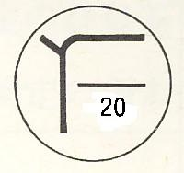
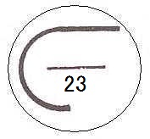

29
29
2025
2025

修理済表示 修理済表示 計量証明事業者の交付 特定計量証明事業所の交
（補修又は取替） （点検） する証明書に付するこ 付する証明書に付するこ
とができる標章 とができる標章
（認定事業者）

適正計量管理事業所 指定校正機関の交付する 認定事業者の交付する
の標識 証明書に付する標章 証明書に付する標章

（2）各種ステッカー
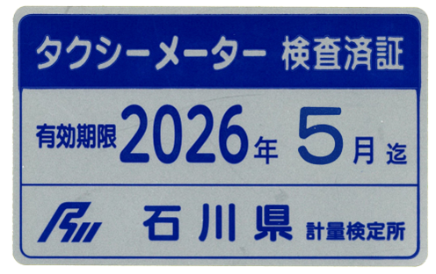
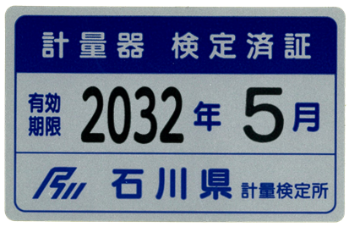

装置検査済証票（タクシーメーター） 検定済証票
（燃料油メーター
液化石油ガスメーター）

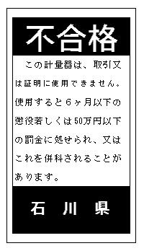
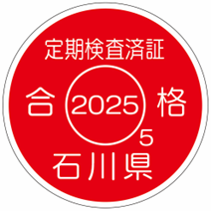
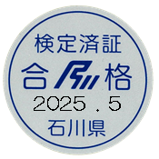

5

定期検査済証票 検定済証票
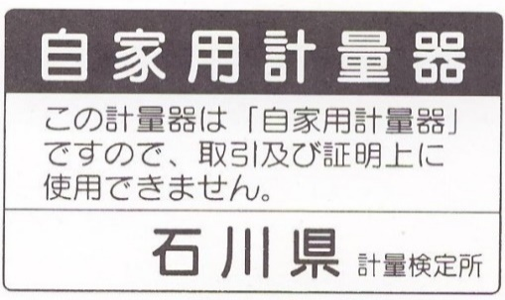

不合格票

自家用計量器

最後47
近岡
金沢港湾 ◉
🚏直江
浅野川
北鉄
浅野川線
⚓ 金沢港
北陸自動車道
のと里山海道
↑
（暫定二車線供用中）
金沢駅
8
8
広岡
県 庁 🏢
🏥県立中央病院
●金沢ﾊﾟｰｸﾋﾞﾙ
金沢外環状道路 海側幹線
💼
東京ｲﾝﾃﾘｱ
石川県
計量検定所
(石川県直江庁舎)
北陸新幹線
環状鞍月
直江町中
直江町東
大河端町南
弓取川
🚈三ツ屋
💼
08
70
🚏直江
🚈三ツ屋
至福井
至富山
←金沢西IC
金沢東IC→
鞍月中央
公園
西念
南新保
合同庁舎
エディオン
諸江

金沢港クルーズターミナル
至R8【環状福久】

 | アクセス交通体系

 |  | 🚈電車（北鉄浅野川線・北鉄金沢発）
 |  | 内灘駅行き 下車 徒歩約15分

 |  | 🚏路線バス（北陸鉄道バス・金沢駅西口のりば④）
 |  |  | 粟崎 内灘駅 コマツ金沢工場 | 下車 徒歩約15分

計量行政年報（令和６年度）

令和７年１２月発行

石川県計量検定所

〒920-8214 金沢市直江南2丁目1番地
TEL 076-254-5507
FAX 076-254-5543
E-mail keiryo@pref.ishikawa.lg.jp
URL https://www.pref.ishikawa.lg.jp/keiryo/

